2015=100
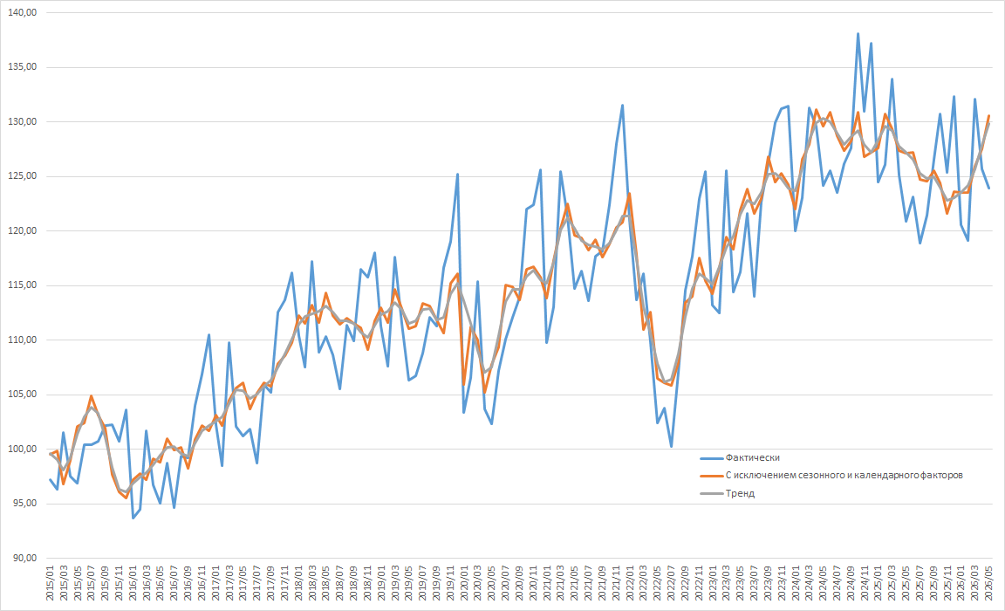
Индекс промышленного производства
2015 год = 100

